Sheet1
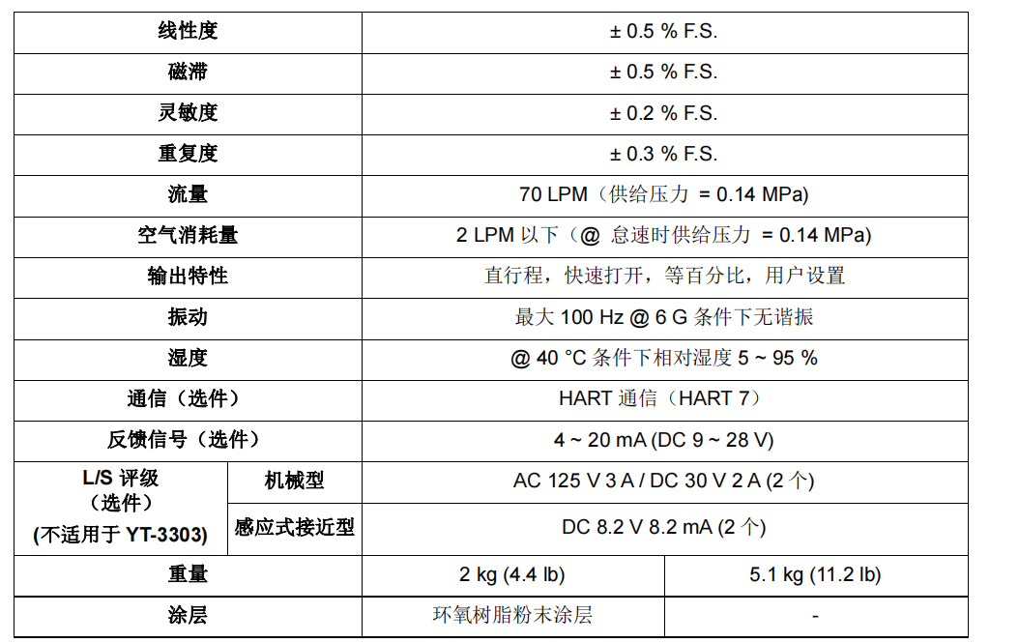
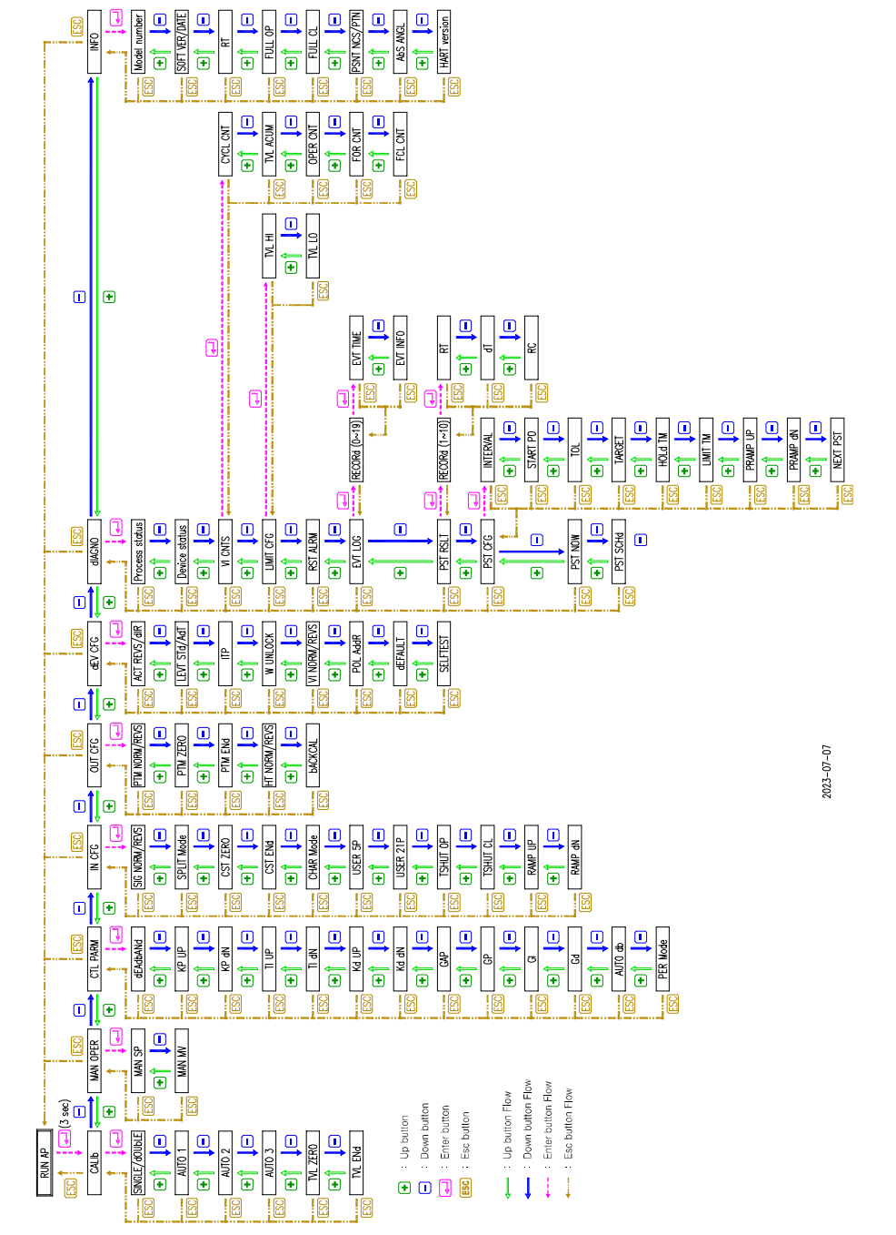
 | 定位器开发功能需求表
组态功能 | 初始化设定 | （模式、信号、执行机构、流量曲线）可选择 | 参考菜单：
 | 模拟信号最小值 | （4mA）标准型定位器输入信号的最小电流为3.6 mA(NCS型)或3.2 mA(电位器类型)
 | 模拟信号最大值 | （20mA）
 | 设定信号 | 4-12；12-20mA（分程控制信号）或自定义
 | 识别执行机构的行程值或设定阀门开度阈值 | 是
 | 就地（手动硬操作键）或远距离（手操器或上位机）操作自适应整定初始化； | 是
 | 设定调节阀流量特性曲线 | （线性（默认）、等百分比（R=30：1、R=50：1；R=100：1）、抛物线；快开；自定义（16点折线
 | 设定定位器正作用、反作用方式； | 自由设置
 | 设定阀门失信号、失气时阀门的“开”、“关”安全位置； | 故障闭锁、故障开、故障关
 | 设定调节曲线起始开度（0%）或自定义； | 自由设置
 | 设定设定调节曲线终止开度（100%）或自定义； | 自由设置
 | PID整定参数 | a开向比例系数调整； b关向比例系数调整； c开向积分时间调整； d关向积分时间调整； e PID组态特性选择： A、B、C、D..低增益调整参数； H、I、J、K ..高增益调整参数
 | 本机调整 | a行程高切割、行程低切割； b强制阀门切断信号设定； c气动放大器调整； d气源输入压力调整； e气源压力单位； f运行时间累计； g行程累计； h行程传感器调整； i行程传感器转动方向； j压力传感器校准； k反馈连接； l最小关阀时间； m最小开阀时间
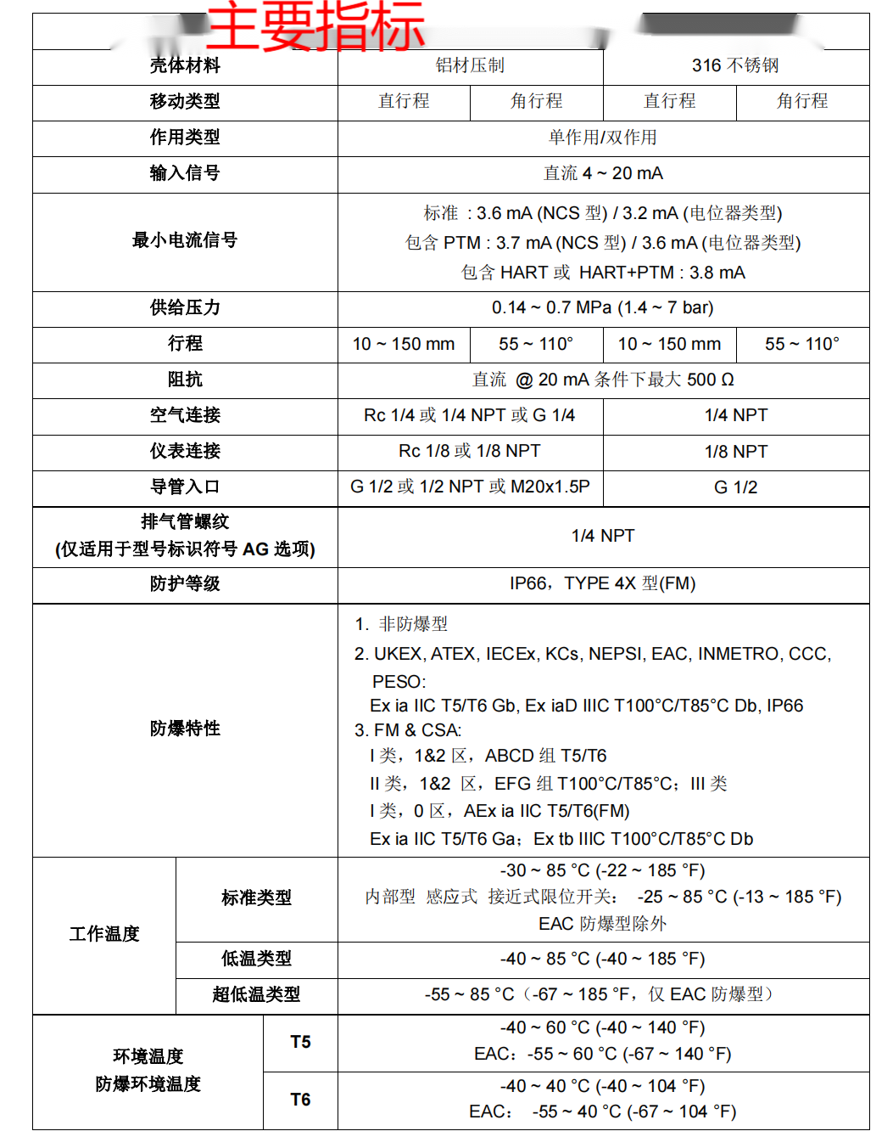
自诊断功能 | 一般诊断 | a执行机构漏气报警； b断信号报警； c零位漂移报警； d气源压力断气报警； e行程低限报警； f行程高限报警； g行程低低限报警； h行程高高限报警； i行程死区报警； j行程偏差报警； k模拟信号极性错误报警。
 | 高级诊断：(带AMS Valveink软件) | a阀门状态监视和使用性能； b采集定位器运行重要信息； c在线诊断调节阀I/P转换器和放大器； d行程偏差趋势分析； e摩擦力变化趋势分析； f死区变化趋势分析； g直观显示调节阀特性曲线； h动态死区； i阶跃响应；
显示功能 | LCD显示可监控定位器状态 | a压力显示； b行程显示； c输入信号显示； d组态数据显示； e故障、报警状态图符或诊断码显示；
非测量信息管理功能 | a调节阀位号； b执行机构参数； c调节阀参数； d定位器出厂日期； e产品编号； f制造厂商名称； g产品型号； h防爆等级； i防护等级； j安装日期； k责任者； l维修日期。 | 是
通信功能 | a HART协议； b现场总线； c本机通信接口； | 可选项
阀位信号输出： | a 4-20mA模拟信号；b开关量阀位信号。 | 可选项
环境及影响量要求 | a环境温度：-20-70℃，-40-85℃；-55 ~ 85 °C b外界磁场影响； c静电干扰影响； d射频干扰影响； e共模干扰影响； f串模干扰影响； | 不低于国家或者行业标准。
 | 防护等级 | IP66
 | 隔爆等级 | 非防爆、本安、隔爆

